Tabelle1
Dezimalzahlen eingeben
Dezimalzahlen werden mit einem Komma eingegeben:
3.5
1.24515
7.232

Die Anzahl der angezeigten Nachkommastellen, kann mit Rechtsklick
Zelle formatieren → Zahl → Dezimalsstellen: 2
festgelegt werden:
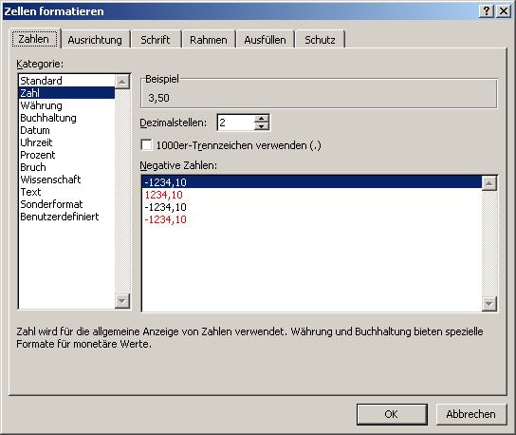

Beispiel: 1 angezeigte Nachkommastelle:
3.5
1.2
7.2

Beispiel: 2 angezeigte Nachkommastellen:
3.50
1.25
7.23

